啓発フォーラム
大阪府福祉基金助成団体が実施するヤングケアラー啓発フォーラム・セミナー・勉強会

団体名 | フォーラム等名称 | 対象者 | 開催日時 | 開催場所 | 定員 | 申込方法及び受付時間 | フォーラム等のチラシ・HP
NPO法人ふうせんの会 | ヤングケアラーを知るセッション | ヤングケアラーに関心のある方 | 【日程】令和8年4/24(金)5/29(金)6/26(金)7/24(金)8/28(金)9/30(水) 10/28(水)11/27(金)12/25(金) 令和9年1/29(金)2/26(金)3/26(金) 【時間】16時00分から17時00分まで ※予定変更の場合はHPでお知らせします。 | オンライン（Zoom） | 5名程度 | 毎月開催前にHP, SNSなどから申込み | https://ycballoon.org/news/index.html
NPO法人やんちゃまファミリーwith | 研修会 【タイトル】ヤングケアラー支援の可能性 －イギリスフィールド調査から考えるー | ヤングケアラーに関心のある方 | 2026年 ９月２日(水15：45～17：15 | まつばらテラス(輝）3階 多目的ホール 〒580-0044 大阪府松原市田井城３丁目１０４−２ 104番2 | 100名程度 |  基本フォーム申込み。メール・電話からもOK メール：niko@yanchama.net 電話：072-330-2511
NPO法人FAIR ROAD | 調整中
特定非営利活動法人あそーと | R8ヤングケアラー支援を考える勉強会その1 ヤングケアラー/若者ケアラーを支える～家族のケアを担う子ども若者への支援～ | ・ヤングケアラーに関心のある方 | 【日程】令和8年6月24日（水曜日） 【時間】13時30分から15時00分まで | 城東区社会福祉協議会ゆうゆう J1ルーム 【住所】大阪市城東区中央2-11-16 | 20名程度 | メールからの申込 メール：id@npo-assort.com 問い合わせ先（電話）：06-6930-7309 特定非営利活動法人あそーと(石原) ※メールには「氏名・所属」を記載してください。 | 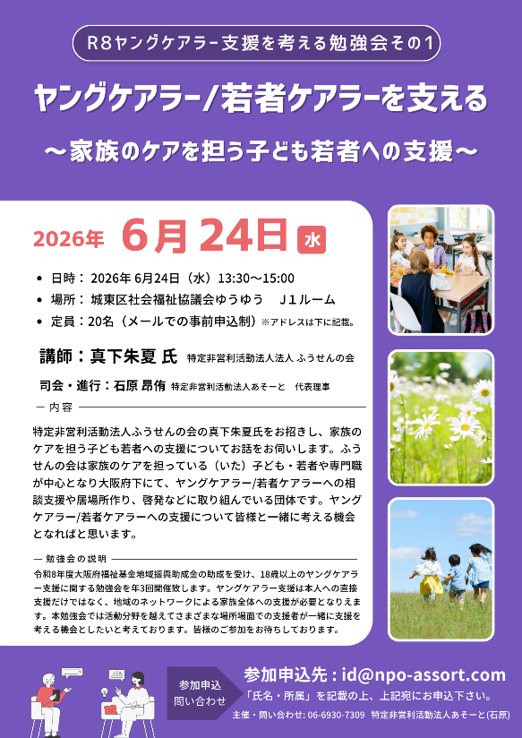
一般社団法人こもれび | 未定 | ・ヤングケアラーに関心のある方 | 【日程】未定 【時間】未定 | 未定 | 40名程度

社会福祉法人 大阪福祉会 | 調整中

